Issue configuration｜課題設定
JIRA データ・設定 | ONES データ・設定 | 移行効果 | 例
課題タイプ
名前 | 課題タイプ名 | 完全移行
課題タイプアバター | アイコン | 移行不要
説明 | - | セルフ移行不可 ONES で課題タイプのアイコンがデフォルトで定義されています
課題タイプスキーム
課題タイプスキーム |  | セルフ移行不可
ワークフロー
リンクされたステータス | ステータス | 完全移行
トランジション名 | ステータス遷移名 | 完全移行
説明 | - | セルフ移行不可
プロパティの表示 | - | セルフ移行不可
トリガー | - | セルフ移行不可
条件 | - | セルフ移行不可
検証 | - | セルフ移行不可
事後操作 | - | セルフ移行不可
トランジションビュー | - | セルフ移行不可
ワークフロースキーム | - | セルフ移行不可
画面
名前 | - | セルフ移行不可
説明 | - | セルフ移行不可
タブを追加 | モジュールタブ設定 | 部分移行
画面スキーム
画面スキーム | 設定-ビュー設定 | 部分移行。ONES でビュー名の先頭が「課題タイプ-」で始まります。
説明 | - | セルフ移行不可
既定の画面 | - | セルフ移行不可
課題を作成 | 設定項目-新規フォーム | 完全移行
課題の編集 | - | セルフ移行不可
課題を表示 | 設定項目-詳細フォーム | 完全移行
課題タイプ画面スキーム
課題タイプ画面スキーム | - | セルフ移行不可
システムフィールド
ID | カスタムフィールド（単行テキスト） | 部分移行
プロジェクト | プロジェクト | 完全移行
課題タイプ | 課題タイプ | 完全移行
要約 | タイトル | 完全移行
ステータス | ステータス | 完全移行
優先度 | 優先度 | 完全移行
スプリント | スプリント | 完全移行
説明 | 説明 | 部分移行。Jira環境のリッチテキストはテキストのみで移行されます。 | 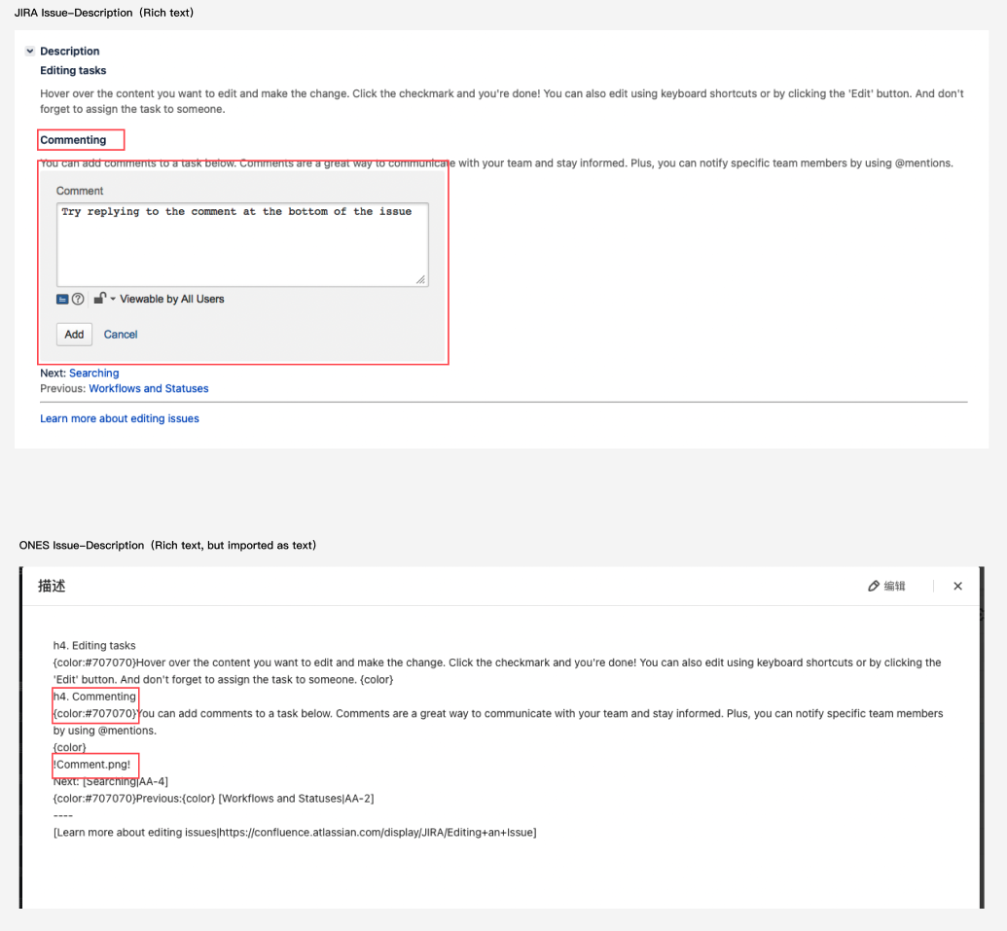
修正バージョン | リリースと関連付け | 完全移行 | 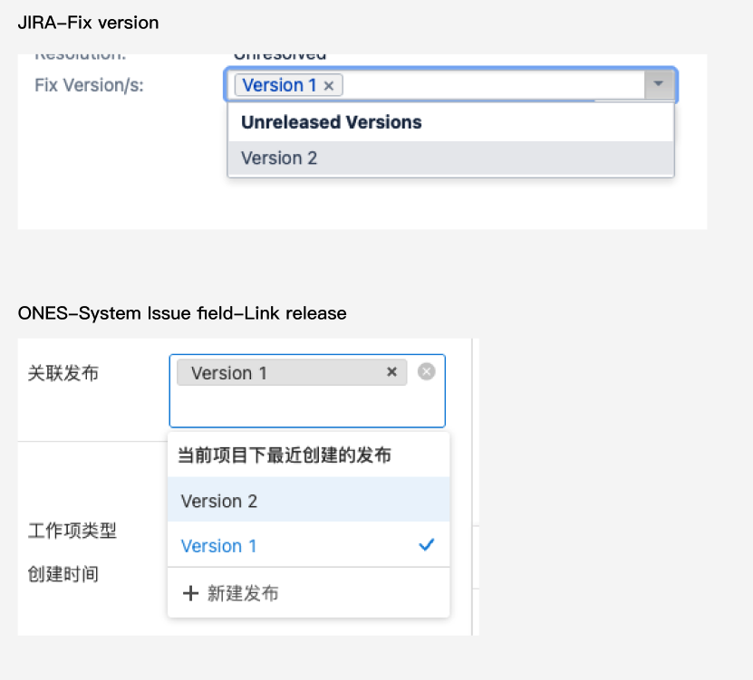
Affects Version-s | カスタムフィールド (単行テキスト) | 部分移行
Security level | - | セルフ移行不可
ラベル | カスタムフィールド(単行テキスト) | 部分移行
解決状況 | プルダウンメニュー | 部分移行
Envrionment | カスタムフィールド(複数行テキスト) | 部分移行
作成者 | 作成者 | 完全移行
担当者 | 担当者 | 完全移行
報告者 | 提出者 | 部分移行
投票者 | - | セルフ移行不可
ウォッチャー | ウォッチャー | 完全移行
作成日 | 作成日時 | 完全移行
更新日 | 更新日時 | 完全移行
Due date | 期限日 | 完全移行
カスタムフィールド
名前 | カスタムフィールド名 | 完全移行
説明 | - | セルフ移行不可
既定値 | - | セルフ移行不可
ラベル | 短行テキスト | 部分移行
ラジオ ボタン | プルダウンメニュー | 部分移行
チェックボックス | プルダウンメニュー（複数） | 部分移行
日付ピッカー | 日時 | 完全移行
日時ピッカー | 日付 | 完全移行
値フィールド | Number(float) | 完全移行
短いテキスト (プレーン テキストのみ) | 単行テキスト | 完全移行
段落 (リッチ テキストをサポート) | 複数行テキスト | 完全移行
選択リスト (複数選択) | プルダウンメニュー（複数） | 完全移行
選択リスト (カスケード) | 単行テキスト | 部分移行
選択リスト (単一選択) | プルダウンメニュー | 完全移行
ユーザーピッカー (単一ユーザー) | メンバー | 完全移行
URL フィールド | 単行テキスト | 部分移行
バージョンピッカー（単一バージョン） | 単行テキスト | 部分移行
バージョンピッカー（複数バージョン） | 単行テキスト | 部分移行
ローバルランク | 単行テキスト | 部分移行
テキストフィールド（読み取り専用） | 複数行テキスト | 部分移行
プロジェクトピッカー (単一プロジェクト) | 単行テキスト | 部分移行
ユーザーピッカー（複数ユーザー） | メンバー（複数） | 部分移行
グループピッカー (単一グループ) | 単行テキスト | 部分移行
Epic name | 単行テキスト | 部分移行
Epic status | プルダウンメニュー（複数） | 部分移行
グループピッカー（複数グループ） | 単行テキスト | 部分移行
Development Summary | - | セルフ移行不可
Hidden Job Switch | - | セルフ移行不可
JIRA Released Version History | - | セルフ移行不可
Job Checkbox | - | セルフ移行不可
課題タイプ画面スキーム
課題タイプ画面スキーム |  | セルフ移行不可
フィールド構成
フィールド設定 | - | セルフ移行不可
フィールド構成スキーム
非表示-表示 | - | セルフ移行不可
必須-オプション |  | セルフ移行不可
優先度
名前 | ラベル | 完全移行
説明 | 説明 | 完全移行
アイコン | - | セルフ移行不可
色 | 背景色 | セルフ移行不可
順序 | 順序 | セルフ移行不可
優先度スキーム
優先度スキーム | - | セルフ移行不可
時間のトラッキング
1日あたりの作業時間 | 就業時間 | 完全移行
1週間あたりの作業日数 | 就業日 | 完全移行
見積時間は次の形式で表示されます | - | セルフ移行不可
タイプトラッキングの現在の規定の単位 | - | セルフ移行不可
時間トラッキングの既定の単位-hour | 工数の時間単位-時間 | 完全移行
時間トラッキングの既定の単位-day | 工数の時間単位-日 | 完全移行
時間トラッキングの既定の単位-week | - | セルフ移行不可
作業説明へのコメントのコピー | - | セルフ移行不可
課題のリンク
名前 | 関連名 | 完全移行
外向きリンクの説明 | 関連元の説明 | 完全移行
内向きリンクの説明 | 関連先の説明 | 完全移行
- | タイプ | Jiraにはないフィールドです
ステータス
名前 | ステータス名 | 完全移行
説明 | - | セルフ移行不可
カテゴリ | ステータスタイプ | 完全移行
解決状況 | - | セルフ移行不可
Jira link with Confluence
Link with Confluence | - | セルフ移行不可

Project｜プロジェクト
JIRA データ・設定 |  | ONES データ・設定 |  | 移行効果 | 例
プロジェクト設定
名前 |  | プロジェクト名 |  | 完全移行
キー |  | - |  | セルフ移行不可
プロジェクトリーダー |  | 担当者 |  | 完全移行
- |  | 作成者 |  | セルフ移行不可。Jiraバックアップファイルにはプロジェクト作成者がないため、プロジェクトリードのデータをインポートすることになります。
- |  | 作成日時 |  | セルフ移行不可。Jiraバックアップファイルにはプロジェクト作成日時がないため、 ONES 環境にインポートされる日時を使用することになります。
既定の担当者 |  | - |  | セルフ移行不可
URL |  | カスタムフィールド-単行テキスト |  | 部分移行
プロジェクトタイプ |  | カスタムフィールド-プルダウンメニュー | プロジェクトタイプ | 部分移行
プロジェクトカテゴリー |  | カスタムフィールド-プルダウンメニュー | プロジェクトカテゴリー | 部分移行
アイコン |  | - |  | セルフ移行不可
説明 |  | カスタムフィールド-複数行テキスト |  | 部分移行
アクション |  | - |  | セルフ移行不可
アプリケーションリンク: |  | - |  | セルフ移行不可
バージョン
バージョン |  | バージョン名 |  | 完全移行
ステータス |  | ステータス |  | 完全移行
開始日 |  | カスタムフィールド：リリー開始日 |  | 完全移行
リリース日 |  | リリース日 |  | 完全移行
説明 |  | 説明 |  | 完全移行
リリース ノート |  | - |  | Jira バックアップファイルにリリースノートが含まれていないため、セルフ移行はできません。
進捗 |  | 進捗 |  | 移行不要
コンポーネント
リーダー |  | - |  | セルフ移行不可 | 
説明 |  | - |  | セルフ移行不可
既定の担当者 |  | - |  | セルフ移行不可
プロジェクトロール
名前 |  | ロール名 |  | 完全移行
説明 |  | - |  | セルフ移行不可
ユーザーをロールに追加 | ユーザーグループ | メンバーを追加する | ユーザーグループ | 部分移行。プロジェクトロールのユーザーグループはユーザーとしてインポートされます。
 | ユーザー |  | ユーザー | 完全移行
既定を編集 |  |  |  | セルフ移行不可
メールアドレス |  |  |  | セルフ移行不可
Issue in Project
課題をリンク | 説明 | 関連課題 | 関連の説明 | 完全移行
 | 課題 |  | 課題 | 完全移行
URL |  | - |  | セルフ移行不可
サブタスク |  | サブタスク |  | 完全移行
コメント |  | コメント |  | 部分移行，Jira環境のリッチテキストはテキストのみで移行されます。
アクティビティ |  | アクティビティ |  | 部分移行。Jiraカスタムフィールドの履歴の移行に対応していません。
履歴 |  | - |  | 移行不要。アクティビティのデータと同じです。
コンポーネント |  | カスタムフィールド（単行テキスト） |  | 部分移行
作業ログ
初期見積もり |  | 予定工数 |  | 完全移行
残り時間 |  | 残り工数 |  | 完全移行
消費時間 |  | 実作業時間 |  | 完全移行
作業の説明 |  | 工数説明 |  | セルフ移行不可
スプリント
スプリント名 |  | スプリント名 |  | 完全移行
 |  | スプリント担当者 |  | Jiraにはないフィールドです
時間 |  | スプリントサイクル |  | 部分移行。Jiraにおける時間形式が ONES と異なるため、すべてのJiraスプリント時間はカスタムサイクルとしてインポートされます。
開始日 |  | スプリント開始日 |  | 完全移行
終了日 |  | スプリント終了日 |  | 完全移行
目標 |  | - |  | セルフ移行不可
ボード
開発ツール |  | - |  | セルフ移行不可
課題コレクター |  | -

